インストール
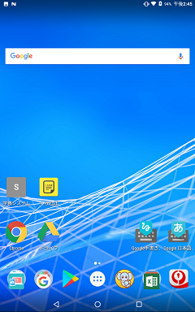
インストール手順

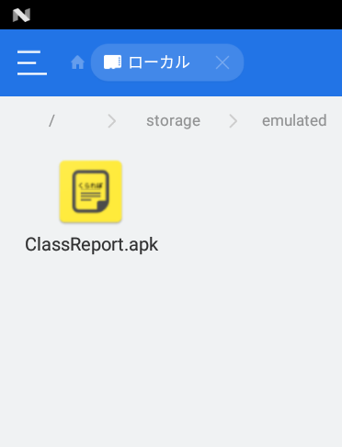

 | インストール機能を持ったエクスプローラー
 | アプリでClassReport.apkをタップします。

 | ※GooglePlayに対応するかどうかは未定

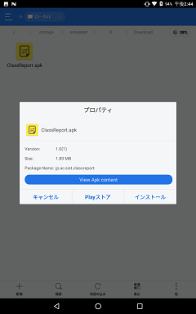

 | インストールを選択します。

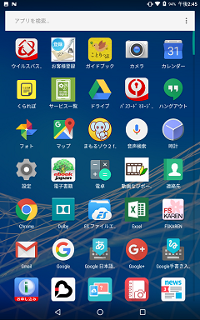

 | アプリ一覧からくられぽのショートカット
 | を作っておきます。
 | (ドラッグアンドドロップで作れます。)

日誌記載
使用手順
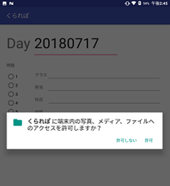

 | アプリを起動します。

 | 起動すると、ファイルの書き込み権限の許可を
 | 求められますので許可を選択します。
 | (初回のみ)

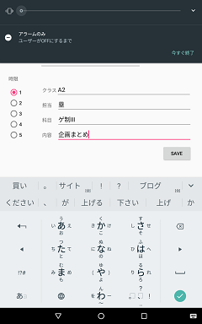

 | 何コマ目なのかを選択します。

 | クラス、担当、科目、内容を記入します。

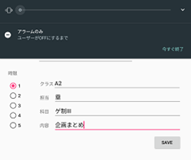

 | SAVEを選択します。

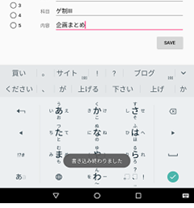

 | 書き込みが終わると画面下部に
 | メッセージが表示されます。

確認
確認手順
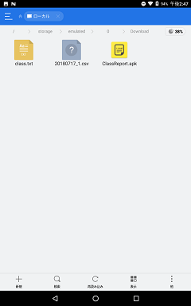

 | エクスプローラーアプリ(ES ファイルエクス
 | プローラーなど)でダウンロードフォルダを
 | 開きます。

 | 日付_時限数.csvを開きます。



 | カンマ区切りで科目、担当、内容が記載
 | されていることが確認できます。

バックアップ
バックアップ手順

年度末もしくは半期ごと等でタブレットやスマホから教務日誌データを
取り出し、保管する手順です。

USBケーブルでPCとつなぎます。
端末側でMTPにチェックを入れます。
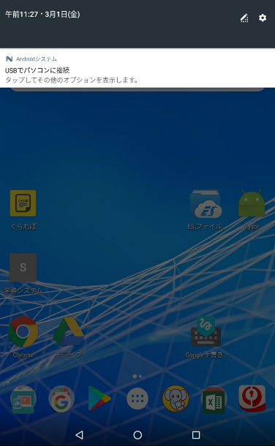
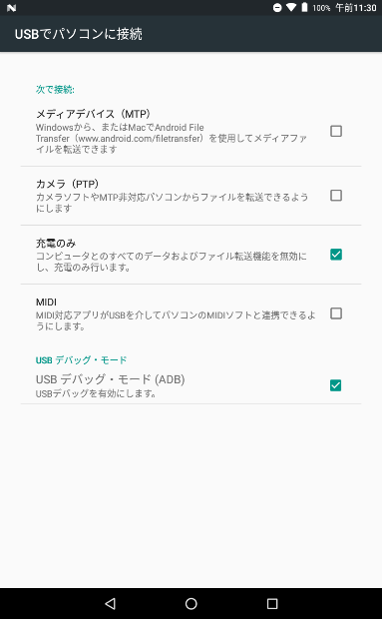

MTPが有効になるとPC側で通知が出ます。
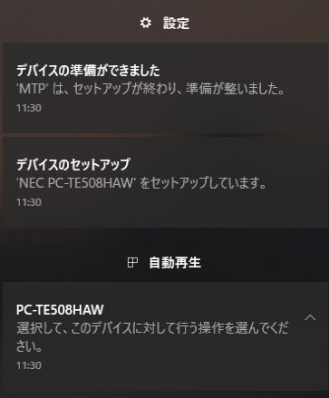

PC\PC-TE508HAW\内部共有ストレージ\Downloadから対象年度の日誌ファイルをコピペします。
日誌ファイルは20xx日付_時限.csvの形式になっています。
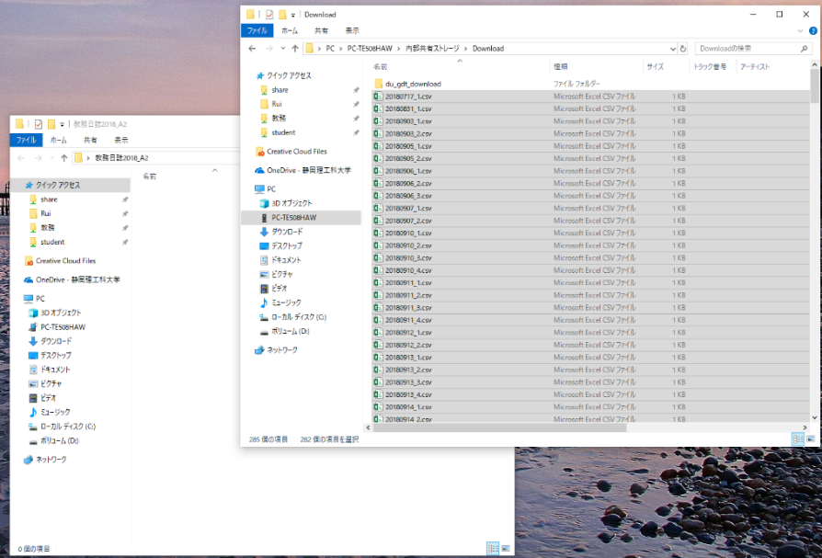

コピーしたファイルをサーバーの所定の位置に保存します。
\\Sannas01\教務\05_出欠席\01教務日誌

